1. รวม
โครงการภายใต้เป้าหมายแผนแม่บทย่อย: 030401 สินค้าเกษตรแปรรูปและผลิตภัณฑ์มีมูลค่าเพิ่มขึ้น
กรุณา Log in เข้าระบบ eMENSCR ก่อนดำเนินการ Click ที่ link โครงการนั้น ๆ
หมายเหตุ : หากไม่ Login จะไม่สามารถดูรายละเอียดโครงการได้
โครงการที่ปรากฎเป็นโครงการที่ผ่านการอนุมัติจากผู้บริหาร (M7) ของหน่วยงานเท่านั้น (ข้อมูล ณ เดือนมีนาคม 2565)

ชื่อโครงการ / การดำเนินงาน | ปีงบประมาณ | วันที่เริ่มต้นโครงการ | วันที่สิ้นสุดโครงการ | หน่วยงานระดับกองหรือเทียบเท่า | หน่วยงานระดับกรมหรือเทียบเท่า | หน่วยงานระดับกระทรวงหรือเทียบเท่า | ประเภทโครงการ | องค์ประกอบ | ปัจจัย
ผลของอุณหภูมิในการแช่เยือกแข็งแบบไอคิวเอฟต่อความคงตัวของสารกาบาและ แอนโทไซยานินในข้าวกล้องงอกหุงสุกพันธุ์ไรซ์เบอรี่ | 2561 | ตุลาคม 2560 | กันยายน 2561 | คณะวิศวกรรมศาสตร์ | มหาวิทยาลัยเทคโนโลยีราชมงคลธัญบุรี | กระทรวงการอุดมศึกษา วิทยาศาสตร์ วิจัยและนวัตกรรม |  | 030401V05 | 030401V05F03
การพัฒนาสีจากบัวประดับบางสายพันธุ์สำหรับการวาดภาพบนกระดาษ (Development of pigment from some Nymphaea species for paper painting) | 2561 | ตุลาคม 2560 | กันยายน 2561 | กองอาคารสถานที่ | มหาวิทยาลัยเทคโนโลยีราชมงคลธัญบุรี | กระทรวงการอุดมศึกษา วิทยาศาสตร์ วิจัยและนวัตกรรม |  | 030401V05 | 030401V05F03
การพัฒนาสมบัติทางกลเพื่อยืดอายุการใช้งานสกรูลำเลียงในเครื่องเกี่ยวและนวดข้าว | 2561 | ตุลาคม 2560 | กันยายน 2561 | คณะวิศวกรรมศาสตร์ | มหาวิทยาลัยเทคโนโลยีราชมงคลธัญบุรี | กระทรวงการอุดมศึกษา วิทยาศาสตร์ วิจัยและนวัตกรรม |  | 030401V05 | 030401V05F03
การประยุกต์ใช้รอยต่อฉากเหล็กกล้าต่างชนิด SUS304/SS400 ในใบสกรูลำเลียงของรถเกี่ยวและนวดข้าว | 2561 | ตุลาคม 2560 | กันยายน 2561 | คณะวิศวกรรมศาสตร์ | มหาวิทยาลัยเทคโนโลยีราชมงคลธัญบุรี | กระทรวงการอุดมศึกษา วิทยาศาสตร์ วิจัยและนวัตกรรม |  | 030401V03 | 030401V03F03
การเชื่อมซ่อมใบสกรูลำเลียงเหล็กกล้าคาร์บอน SS400 ด้วยแผ่นเหล็กกล้าไร้สนิมSUS304 | 2561 | ตุลาคม 2560 | กันยายน 2561 | คณะวิศวกรรมศาสตร์ | มหาวิทยาลัยเทคโนโลยีราชมงคลธัญบุรี | กระทรวงการอุดมศึกษา วิทยาศาสตร์ วิจัยและนวัตกรรม |  | 030401V03 | 030401V03F03
การปรับปรุงสมบัติพื้นผิวและพฤติกรรมการสึกหรอของใบสกรูลำเลียงเหล็กกล้าคาร์บอน SS400 โดยการเพิ่มคาร์บอนด้วยแก๊ส | 2561 | ตุลาคม 2560 | กันยายน 2561 | คณะวิศวกรรมศาสตร์ | มหาวิทยาลัยเทคโนโลยีราชมงคลธัญบุรี | กระทรวงการอุดมศึกษา วิทยาศาสตร์ วิจัยและนวัตกรรม |  | 030401V05 | 030401V05F03
การศึกษาอิทธิพลของรูปร่างสกรูลำเลียงต่อสมบัติการสึกหรอและประสิทธิภาพการส่งถ่ายเมล็ดข้าวในเครื่องเกี่ยวและนวดข้าว | 2561 | ตุลาคม 2560 | กันยายน 2561 | คณะวิศวกรรมศาสตร์ | มหาวิทยาลัยเทคโนโลยีราชมงคลธัญบุรี | กระทรวงการอุดมศึกษา วิทยาศาสตร์ วิจัยและนวัตกรรม |  | 030401V05 | 030401V05F03
การพัฒนาสมบัติรอยต่อเชื่อมทิกท่อเหล็กกล้าไร้สนิมต่างชนิด AISI304/AISI316 ในระบบส่งถ่ายน้ำผลไม้ | 2561 | ตุลาคม 2560 | กันยายน 2561 | คณะวิศวกรรมศาสตร์ | มหาวิทยาลัยเทคโนโลยีราชมงคลธัญบุรี | กระทรวงการอุดมศึกษา วิทยาศาสตร์ วิจัยและนวัตกรรม |  | 030401V05 | 030401V05F03
อิทธิพลตัวแปรการเชื่อมทิกที่มีผลต่อสมบัติของรอยต่อชนท่อเหล็กกล้าไร้สนิมต่างชนิด AISI304/AISI316 ในท่อส่งถ่ายน้ำผลไม้ | 2561 | ตุลาคม 2560 | กันยายน 2561 | คณะวิศวกรรมศาสตร์ | มหาวิทยาลัยเทคโนโลยีราชมงคลธัญบุรี | กระทรวงการอุดมศึกษา วิทยาศาสตร์ วิจัยและนวัตกรรม |  | 030401V05 | 030401V05F03
การเชื่อมซ่อมรอยเชื่อมต่อชนท่อเหล็กกล้าไร้สนิมต่างชนิด AISI304/AISI316 ในระบบส่งถ่ายน้ำผลไม้ | 2561 | ตุลาคม 2560 | กันยายน 2561 | คณะวิศวกรรมศาสตร์ | มหาวิทยาลัยเทคโนโลยีราชมงคลธัญบุรี | กระทรวงการอุดมศึกษา วิทยาศาสตร์ วิจัยและนวัตกรรม |  | 030401V05 | 030401V05F03
การศึกษาการเสื่อมสภาพของสมบัติรอยต่อชนเชื่อมท่อเหล็กกล้าไร้สนิมต่างชนิด .AISI304/AISI316 ในสารละลายน้ำผลไม้ | 2561 | ตุลาคม 2560 | กันยายน 2561 | คณะวิศวกรรมศาสตร์ | มหาวิทยาลัยเทคโนโลยีราชมงคลธัญบุรี | กระทรวงการอุดมศึกษา วิทยาศาสตร์ วิจัยและนวัตกรรม |  | 030401V05 | 030401V05F03
โครงการการอบรมการอบกล้วยด้วยเทคโนโลยีที่ง่ายและต้นทุนต่ำ | 2561 | พฤษภาคม 2561 | พฤษภาคม 2561 | คณะวิศวกรรมศาสตร์ | มหาวิทยาลัยเทคโนโลยีราชมงคลธัญบุรี | กระทรวงการอุดมศึกษา วิทยาศาสตร์ วิจัยและนวัตกรรม |  | 030401V03 | 030401V03F03
โครงการการพัฒนาระบบเครือข่ายเพื่่อเสริมกำลังการใช้ประโยชน์และการสร้างมูลค่าเพิ่มจากขยะมูลฝอยชุมชนเขตภาคตะวันออกและพื้นที่เชื่อมต่อ | 2562 | ตุลาคม 2561 | กันยายน 2562 | คณะวิทยาศาสตร์ ศรีราชา | มหาวิทยาลัยเกษตรศาสตร์ | กระทรวงการอุดมศึกษา วิทยาศาสตร์ วิจัยและนวัตกรรม |  | 030401V05 | 030401V05F02
โครงการการพัฒนากระบวนการเตรียมวัตถุดิบ สำหรับอุตสาหกรรมแปรรูปผักและผลไม้ ที่เป็นมิตรกับสิ่งแวดล้อมด้วยเทคโนโลยีสะอาด | 2562 | ตุลาคม 2561 | กันยายน 2562 | คณะวิทยาศาสตร์ ศรีราชา | มหาวิทยาลัยเกษตรศาสตร์ | กระทรวงการอุดมศึกษา วิทยาศาสตร์ วิจัยและนวัตกรรม |  | 030401V02 | 030401V02F01
โครงการวิเคราะห์ข้อมูลขนาดใหญ่ (Big Data Analytic) สำหรับอุตสาหกรรมอ้อยและน้ำตาลทราย | 2562 | ตุลาคม 2561 | ตุลาคม 2562 | กองยุทธศาสตร์และแผนงาน | สำนักงานคณะกรรมการอ้อยและน้ำตาลทราย | กระทรวงอุตสาหกรรม |  | 030401V05 | 030401V05F03
การพัฒนาองค์ความรู้ด้านอุตสาหกรรมอ้อยและน้ำตาลทราย เพื่อเป็นศูนย์กลางของประเทศในรูปแบบ Smart Operation Center พร้อมด้วยการพัฒนาศูนย์ข้อมูล (Data Center) (ระยะที่ 2) | 2562 | ธันวาคม 2561 | ตุลาคม 2562 | กองยุทธศาสตร์และแผนงาน | สำนักงานคณะกรรมการอ้อยและน้ำตาลทราย | กระทรวงอุตสาหกรรม |  | 030401V05 | 030401V05F03
โครงการพัฒนาเพื่อบูรณาการระบบสารสนเทศภูมิศาสตร์/เชิงพื้นที่ (ระยะที่ 2) | 2562 | ธันวาคม 2561 | กันยายน 2562 | กองยุทธศาสตร์และแผนงาน | สำนักงานคณะกรรมการอ้อยและน้ำตาลทราย | กระทรวงอุตสาหกรรม |  | 030401V05 | 030401V05F02
โครงการวิจัย การพัฒนาสังขยาเสริมงาดำพลังงานต่ำ | 2561 | ตุลาคม 2560 | กันยายน 2561 | คณะเทคโนโลยีคหกรรมศาสตร์ | มหาวิทยาลัยเทคโนโลยีราชมงคลธัญบุรี | กระทรวงการอุดมศึกษา วิทยาศาสตร์ วิจัยและนวัตกรรม |  | 030401V05 | 030401V05F03
โครงการวิจัย เครปข้าวไทย | 2561 | ตุลาคม 2560 | กันยายน 2561 | คณะเทคโนโลยีคหกรรมศาสตร์ | มหาวิทยาลัยเทคโนโลยีราชมงคลธัญบุรี | กระทรวงการอุดมศึกษา วิทยาศาสตร์ วิจัยและนวัตกรรม |  | 030401V05 | 030401V05F03
โครงการพัฒนาศักยภาพกระบวนการแปรรูปสินค้าเกษตร | 2561 | ตุลาคม 2560 | กันยายน 2565 | สำนักนโยบายและยุทธศาสตร์ข้าว | กรมการข้าว | กระทรวงเกษตรและสหกรณ์ |  | 030401V03 | 030401V03F03
โครงการศูนย์รวบรวม จำหน่ายและกระจายสินค้าเกษตรอินทรีย์ | 2562 | ตุลาคม 2561 | กันยายน 2565 | กองแผนงานและงบประมาณ | องค์การตลาดเพื่อเกษตรกร | กระทรวงเกษตรและสหกรณ์ |  | 030401V04 | 030401V04F02
โครงการตลาดสินค้าเกษตรคุณภาพดิจิทัล | 2561 | ตุลาคม 2560 | กันยายน 2565 | กองแผนงานและงบประมาณ | องค์การตลาดเพื่อเกษตรกร | กระทรวงเกษตรและสหกรณ์ |  | 030401V04 | 030401V04F02
โครงการ การสนับสนุนเกษตรกรและผู้ประกอบการในการเพิ่มประสิทธิภาพการแปรรูปยาง การยกระดับมาตรฐานองค์กรด้านอุตสาหกรรมยาง ปี 2561 | 2561 | ตุลาคม 2560 | กันยายน 2561 |  | การยางแห่งประเทศไทย | กระทรวงเกษตรและสหกรณ์ |  | 030401V03 | 030401V03F03
ค่าใช้จ่ายในการสร้างนวัตกรรมอุตสาหกรรมอาหารและอุตสาหกรรมเกษตรแปรรูปสู่ตลาดโลกพื้นที่ภาคตะวันออก | 2562 | ธันวาคม 2561 | สิงหาคม 2562 | สำนักงานอุตสาหกรรมจังหวัดฉะเชิงเทรา | สำนักงานปลัดกระทรวงอุตสาหกรรม (ราชการบริหารส่วนภูมิภาค) | กระทรวงอุตสาหกรรม |  | 030401V05 | 030401V05F02
โครงการเสริมสร้างศักยภาพสินค้าเกษตรนวัตกรรมไทยเพื่อการต่อยอดเชิงพาณิชย์ | 2562 | ตุลาคม 2561 | กันยายน 2562 | สถาบันส่งเสริมสินค้าเกษตรนวัตกรรม | กรมการค้าต่างประเทศ | กระทรวงพาณิชย์ |  | 030401V05 | 030401V05F03
การประชาสัมพันธ์การขับเคลื่อนอุตสาหกรรมอ้อยและน้ำตาลทราย ภายใต้แผนการปรับโครงสร้างอุตสาหกรรมอ้อยและน้ำตาลทรายทั้งระบบ สู่อุตสาหกรรม 4.0 ปี 2562 | 2562 | ธันวาคม 2561 | ตุลาคม 2562 | สำนักงานเลขานุการกรม | สำนักงานคณะกรรมการอ้อยและน้ำตาลทราย | กระทรวงอุตสาหกรรม |  | 030401V04 | 030401V04F04
โครงการยกระดับขีดความสามารถบุคลากร ในระบบอุตสาหกรรมอ้อย น้ำตาลทราย และอุตสาหกรรมต่อเนื่อง เพื่อรองรับประเทศไทย 4.0 และองค์กรสมรรถนะสูง ประจำปีงบประมาณ พ.ศ. 2562 | 2562 | ตุลาคม 2561 | กันยายน 2562 | สำนักงานเลขานุการกรม | สำนักงานคณะกรรมการอ้อยและน้ำตาลทราย | กระทรวงอุตสาหกรรม |  | 030401V05 | 030401V05F08
โครงการจัดทำต้นทุนการผลิตอ้อย ปีงบประมาณ พ.ศ. 2562 | 2562 | ตุลาคม 2561 | กันยายน 2562 | กองอุตสาหกรรมอ้อย น้ำตาลทราย และอุตสาหกรรมต่อเนื่อง | สำนักงานคณะกรรมการอ้อยและน้ำตาลทราย | กระทรวงอุตสาหกรรม |  | 030401V05 | 030401V05F05
โครงการถ่ายทอดเทคโนโลยีด้านการผลิตอ้อย ปีงบประมาณ พ.ศ. 2562 | 2562 | ตุลาคม 2561 | กันยายน 2562 | กองอุตสาหกรรมอ้อย น้ำตาลทราย และอุตสาหกรรมต่อเนื่อง | สำนักงานคณะกรรมการอ้อยและน้ำตาลทราย | กระทรวงอุตสาหกรรม |  | 030401V03 | 030401V03F03
ศูนย์การเรียนรู้และกลุ่มการเรียนรู้เพื่อการพัฒนาด้านอ้อย ปีงบประมาณ พ.ศ. 2562 | 2562 | ตุลาคม 2561 | กันยายน 2562 | กองอุตสาหกรรมอ้อย น้ำตาลทราย และอุตสาหกรรมต่อเนื่อง | สำนักงานคณะกรรมการอ้อยและน้ำตาลทราย | กระทรวงอุตสาหกรรม |  | 030401V05 | 030401V05F02
โครงการแก้ไขปัญหาการระบาดของโรคใบขาวอ้อยแบบบูรณาการ ระยะที่ ๑ ปีงบประมาณ พ.ศ. 2562 | 2562 | ธันวาคม 2561 | กรกฎาคม 2562 | กองอุตสาหกรรมอ้อย น้ำตาลทราย และอุตสาหกรรมต่อเนื่อง | สำนักงานคณะกรรมการอ้อยและน้ำตาลทราย | กระทรวงอุตสาหกรรม |  | 030401V05 | 030401V05F02
โครงการสร้างองค์ความรู้และถ่ายทอดองค์ความรู้เพื่อเพิ่มผลิตภาพอ้อย ปีงบประมาณ พ.ศ. 2562 | 2562 | ธันวาคม 2561 | ตุลาคม 2562 | กองอุตสาหกรรมอ้อย น้ำตาลทราย และอุตสาหกรรมต่อเนื่อง | สำนักงานคณะกรรมการอ้อยและน้ำตาลทราย | กระทรวงอุตสาหกรรม |  | 030401V05 | 030401V05F02
โครงการส่งเสริมเกษตรปลอดภัยภาคเหนือค่าใช้จ่ายในการเสริมสรา้งนวัตกรรมการผลิตอัจฉริยะในอุตสาหกรรมอาหารในพื้นที่ภาคเหนือ | 2562 | ตุลาคม 2561 | กันยายน 2562 | สำนักงานอุตสาหกรรมจังหวัดพิษณุโลก | สำนักงานปลัดกระทรวงอุตสาหกรรม (ราชการบริหารส่วนภูมิภาค) | กระทรวงอุตสาหกรรม |  | 030401V03 | 030401V03F03
โครงการ การสนับสนุนเกษตรกรและผู้ประกอบการในการเพิ่มประสิทธิภาพการแปรรูปยาง การยกระดับมาตรฐานองค์กรด้านอุตสาหกรรมยาง ปี 2562 | 2562 | ตุลาคม 2561 | กันยายน 2562 |  | การยางแห่งประเทศไทย | กระทรวงเกษตรและสหกรณ์ |  | 030401V03 | 030401V03F03
...

3. Pivot VC
...
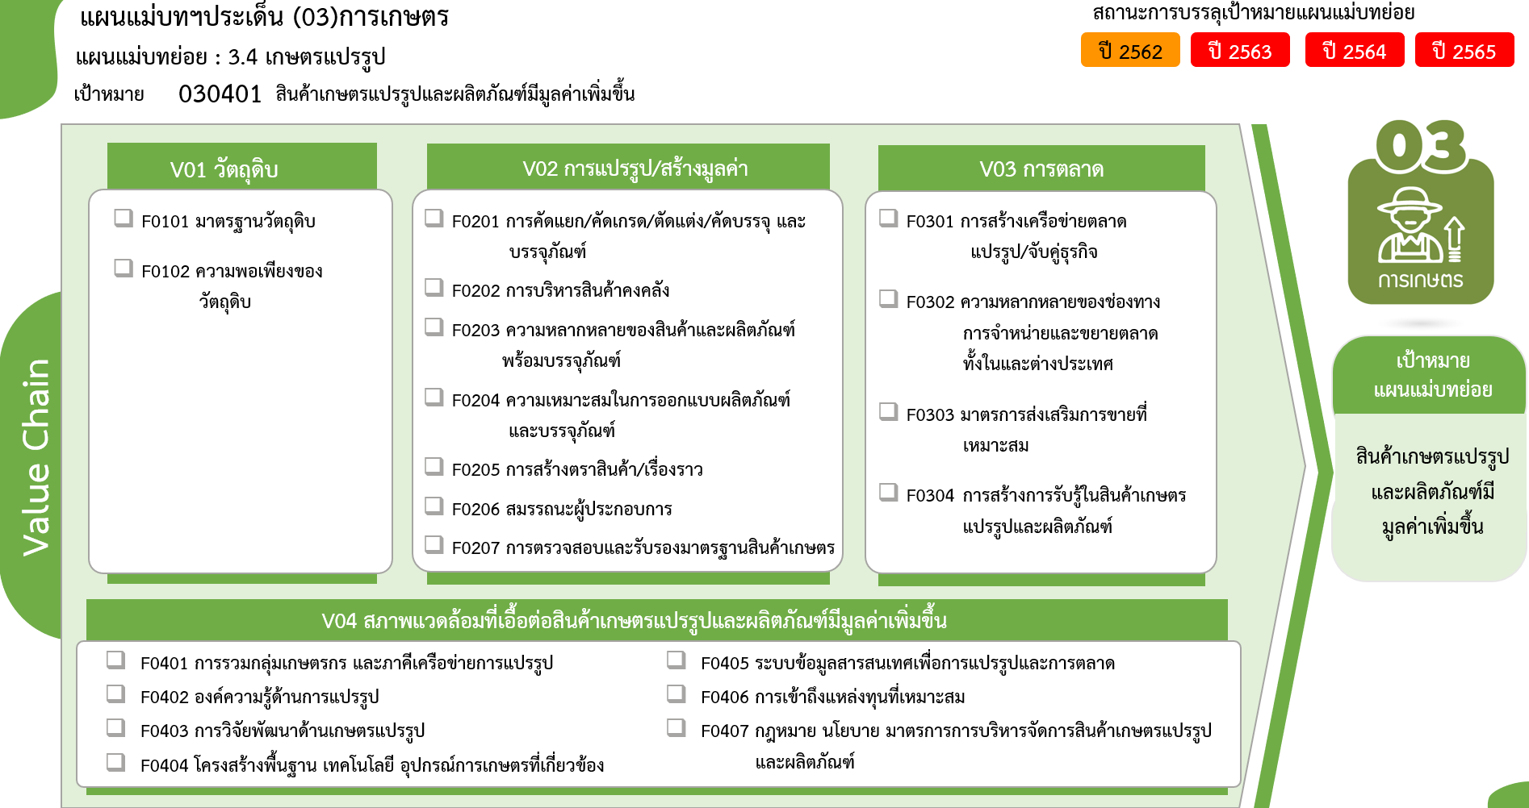
2565 | 2566 | 2567 | รวมจำนวนโครงการทั้งหมด | FVCT ฉบับแก้ไขประจำปีงบประมาณ พ.ศ. 2568
2 |  | 2 | 13
2 |  | 2 | 13
...
12 โครงการ
5 | 1 | 1 | 14
4 | 1 | 1 | 12
1 |  |  | 2
8 โครงการ
6 โครงการ
105 | 5 | 10 | 256
0 โครงการ
4 | 2 |  | 8
2 โครงการ
58 | 1 | 4 | 137
41 โครงการ
28 โครงการ
9 |  | 1 | 28
24 โครงการ
5 | 1 | 1 | 9
0 โครงการ
21 | 1 | 2 | 41
5 โครงการ
7 |  |  | 24
4 โครงการ
5 โครงการ
1 |  |  | 5
11 โครงการ
 |  | 2 | 4
8 | 1 | 2 | 39
3 | 1 |  | 6
13 โครงการ
8 โครงการ
รวมทั้งสิ้น
435 โครงการ
5 |  | 2 | 28
27 โครงการ
0 โครงการ
...
52 โครงการ
178 โครงการ
11 โครงการ
 |  |  | 5
34 |  | 2 | 113
2 |  |  | 11
2 |  |  | 27
24 |  | 2 | 52
 |  |  | 4 | FVCT ฉบับเดิมประจำปีงบประมาณ พ.ศ. 2566
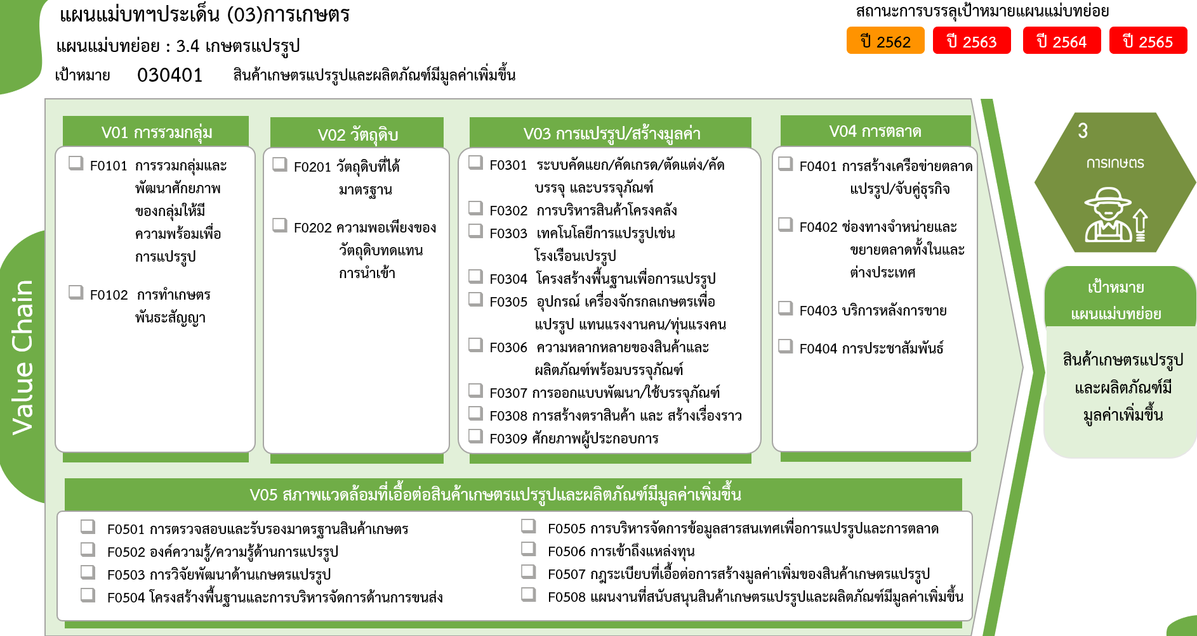
5 |  |  | 8
...
1 |  |  | 1
 |  |  | 10
154 | 7 | 17 | 435

12 โครงการ
8 โครงการ
0 โครงการ
6 โครงการ

13 โครงการ
137 โครงการ
28 โครงการ
2 โครงการ
28 โครงการ
9 โครงการ
0 โครงการ
0 โครงการ
5 โครงการ
41 โครงการ
24 โครงการ
4 โครงการ
5 โครงการ

11 โครงการ
8 โครงการ
รวมทั้งสิ้น
435 โครงการ
27 โครงการ
0 โครงการ
52 โครงการ
1 โครงการ
4 โครงการ
10 โครงการ

